Hoja1
 | //segment numbers stored in the array
 | uint8_t segmentNumber[10] ={
DISPLAY 7 SEGMENTOS CÁTODO COMUN

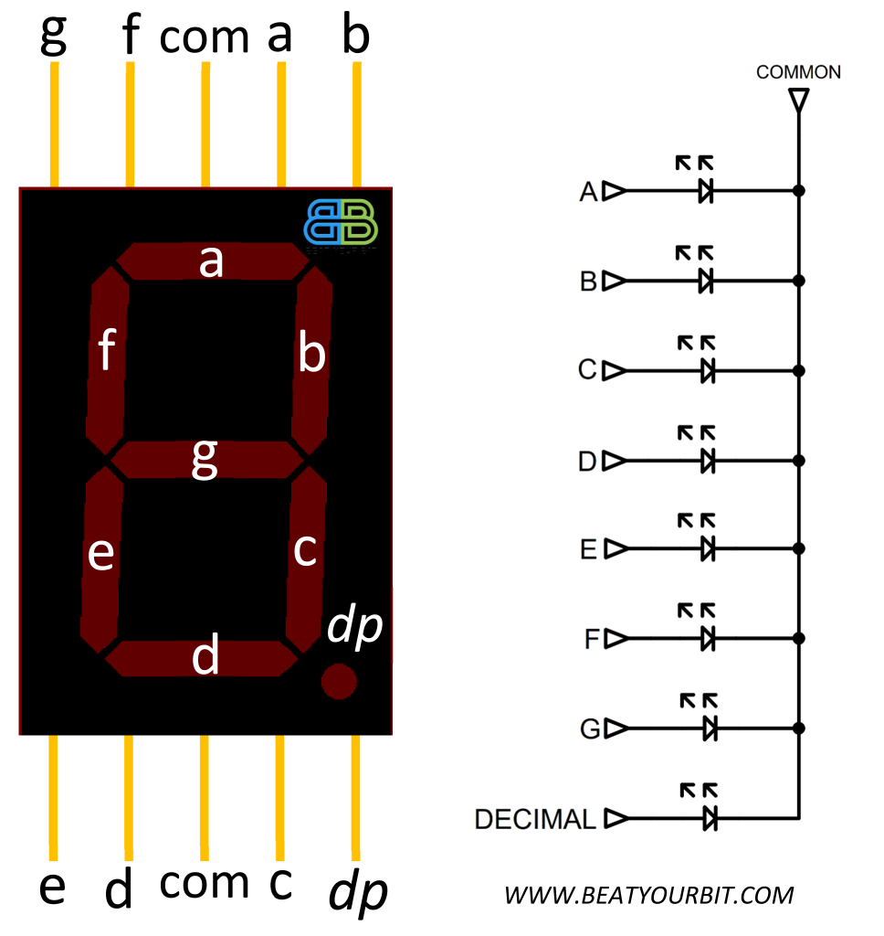
 |  | Cátodo Cómun

 |  | Comun | Número /DEC | g | f | e | d | c | b | a | HEX
 |  | GND | 0 | 0 | 1 | 1 | 1 | 1 | 1 | 1 | 3F
 |  | GND | 1 | 0 | 0 | 0 | 0 | 1 | 1 | 0 | 6
 |  | GND | 2 | 1 | 0 | 1 | 1 | 0 | 1 | 1 | 5B
 |  | GND | 3 | 1 | 0 | 0 | 1 | 1 | 1 | 1 | 4F
 |  | GND | 4 | 1 | 1 | 0 | 0 | 1 | 1 | 0 | 66
 |  | GND | 5 | 1 | 1 | 0 | 1 | 1 | 0 | 1 | 6D
 |  | GND | 6 | 1 | 1 | 1 | 1 | 1 | 0 | 1 | 7D
 |  | GND | 7 | 0 | 0 | 0 | 0 | 1 | 1 | 1 | 7
 |  | GND | 8 | 1 | 1 | 1 | 1 | 1 | 1 | 1 | 7F
 |  | GND | 9 | 1 | 1 | 0 | 1 | 1 | 1 | 1 | 6F

DISPLAY 7 SEGMENTOS ÁNODO CÓMUN

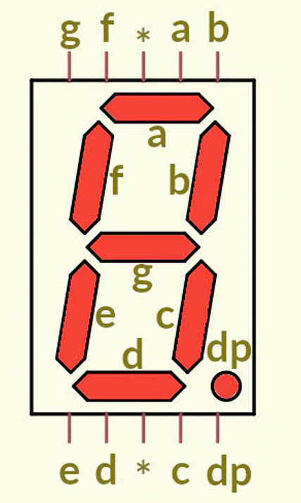
 |  | Ánodo Cómun

 |  | Comun | Número /DEC | g | f | e | d | c | b | a | HEX
 |  | VCC | 0 | 1 | 0 | 0 | 0 | 0 | 0 | 0 | 40
 |  | VCC | 1 | 1 | 1 | 1 | 1 | 0 | 0 | 1 | 79
 |  | VCC | 2 | 0 | 1 | 0 | 0 | 1 | 0 | 0 | 24
 |  | VCC | 3 | 0 | 1 | 1 | 0 | 0 | 0 | 0 | 30
 |  | VCC | 4 | 0 | 0 | 1 | 1 | 0 | 0 | 1 | D
 |  | VCC | 5 | 0 | 0 | 1 | 0 | 0 | 1 | 0 | 12
 |  | VCC | 6 | 0 | 0 | 0 | 0 | 0 | 1 | 0 | 2
 |  | VCC | 7 | 1 | 1 | 1 | 1 | 0 | 0 | 0 | 78
 |  | VCC | 8 | 0 | 0 | 0 | 0 | 0 | 0 | 0 | 0
 |  | VCC | 9 | 0 | 0 | 1 | 0 | 0 | 0 | 0 | 10

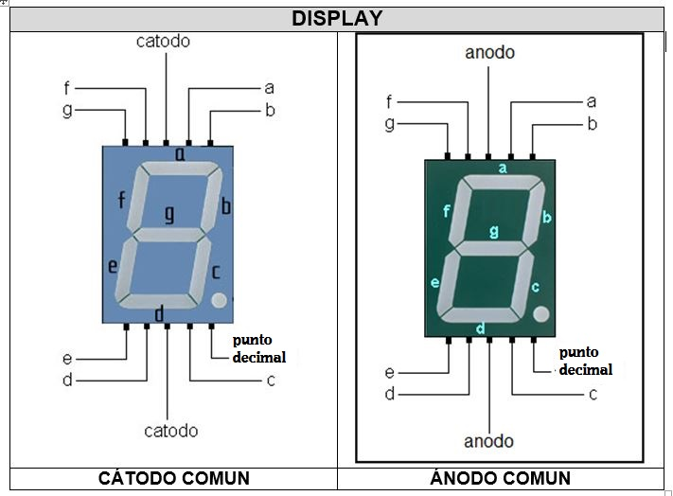

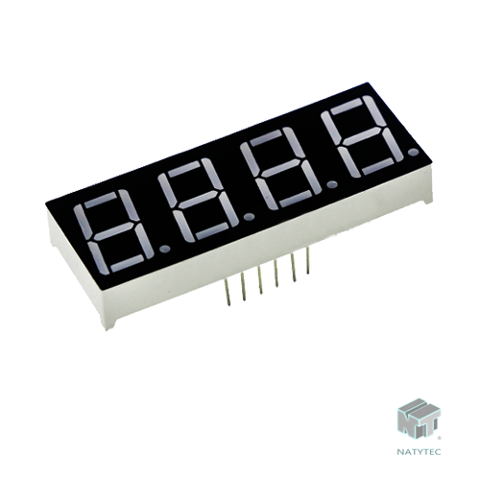

 |  | Ánodo Cómun

 |  | Comun | Número /DEC | g | f | e | d | c | b | a | HEX
 |  | VCC | 0 | 1 | 0 | 0 | 0 | 0 | 0 | 0 | 40
 |  | VCC | 1 | 1 | 1 | 1 | 1 | 0 | 0 | 1 | 79
 |  | VCC | 2 | 0 | 1 | 0 | 0 | 1 | 0 | 0 | 24
 |  | VCC | 3 | 0 | 1 | 1 | 0 | 0 | 0 | 0 | 30
 |  | VCC | 4 | 0 | 0 | 1 | 1 | 0 | 0 | 1 | D
 |  | VCC | 5 | 0 | 0 | 1 | 0 | 0 | 1 | 0 | 12
 |  | VCC | 6 | 0 | 0 | 0 | 0 | 0 | 1 | 0 | 2
 |  | VCC | 7 | 1 | 1 | 1 | 1 | 0 | 0 | 0 | 78
 |  | VCC | 8 | 0 | 0 | 0 | 0 | 0 | 0 | 0 | 0
 |  | VCC | 9 | 0 | 0 | 1 | 0 | 0 | 0 | 0 | 10

